Chi tiết địa chất
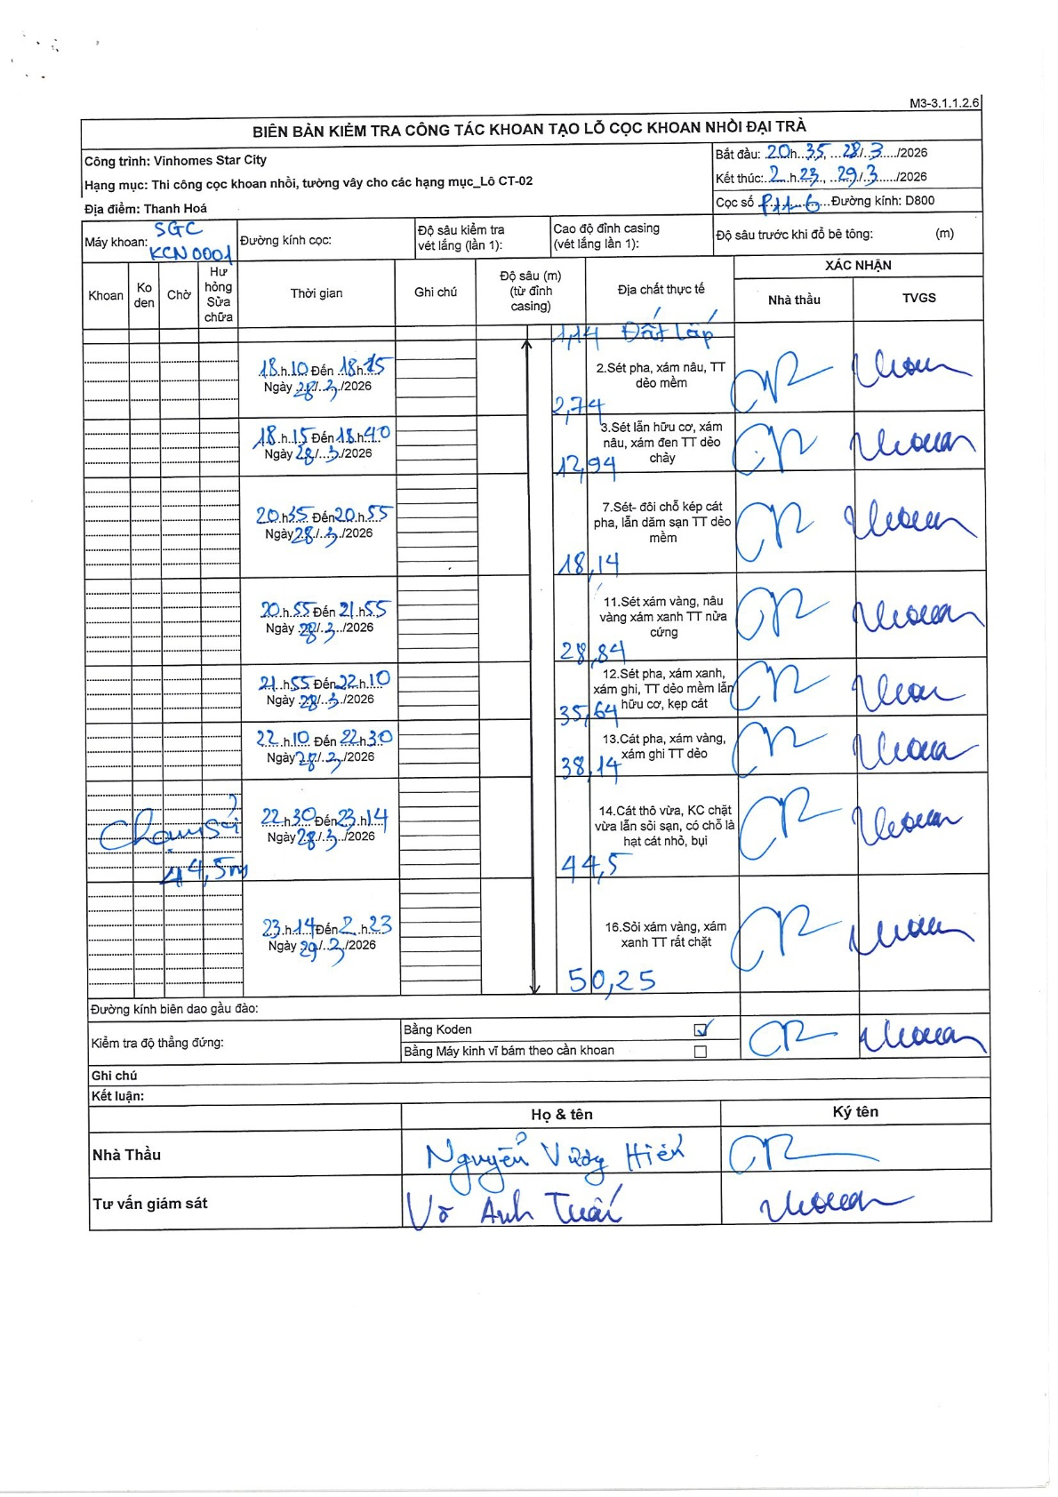
Dự án | Star City Thanh Hóa
Hạng mục | Thi công cọc khoan nhồi, tường vây cho các hạng mục_Lô CT-02
Tên bộ phận | Cọc khoan nhồi
Số hiệu cọc | P11-6
Tên Máy khoan | SGC-KCN0001
Đường kính | D800
Bắt đầu thi công | 20:35 28/03/2026
Kết thúc thi công | 02:23 29/03/2026

Địa chất TT | Đường kính | Mô tả lớp thiết kế | Từ (h) | Đến (h) | Cao độ từ | Cao độ đến | T.Gian (h) | Dài (m) | V (m/h) | Ghi chú
Đất lấp | D800 | Đất lấp | 18:10 28/03/2026 | 18:15 28/03/2026 | 0 | -2.74 | 0.08 | 2.74 | 32.88
2 | D800 | Sét pha, xám nâu, TT dẻo mềm | 18:15 28/03/2026 | 18:40 28/03/2026 | -2.74 | -12.94 | 0.42 | 10.2 | 24.48
3 | D800 | Sét lẫn hữu cơ, xám nâu, xám đen TT dẻo chảy | 20:35 28/03/2026 | 20:55 28/03/2026 | -12.94 | -18.14 | 0.33 | 5.2 | 15.6
4 | D800 | Sét- đôi chỗ kép cát pha, lẫn dăm sạn TT dẻo mềm | 20:55 28/03/2026 | 21:55 28/03/2026 | -18.14 | -28.84 | 1 | 10.7 | 10.7
5 | D800 | Sét xám vàng, nâu vàng xám xanh TT nửa cứng | 21:55 28/03/2026 | 22:10 28/03/2026 | -28.84 | -35.64 | 0.25 | 6.8 | 27.2
6 | D800 | Sét pha, xám xanh, xám ghi, TT dẻo mềm lẫn hữu cơ, kẹp cát | 22:10 28/03/2026 | 22:30 28/03/2026 | -35.64 | -38.14 | 0.33 | 2.5 | 7.5
7 | D800 | Cát pha, xám vàng, xám ghi TT dẻo | 22:30 28/03/2026 | 23:14 28/03/2026 | -38.14 | -44.5 | 0.73 | 6.36 | 8.67
8 | D800 | Cát thô vừa, KC chặt vừa lẫn sỏi sạn, có chỗ là hạt cát nhỏ, bụi và Sỏi xám vàng, xám xanh TT rất chặt | 23:14 28/03/2026 | 02:23 29/03/2026 | -44.5 | -50.25 | 3.15 | 5.75 | 1.83

ẢNH BIÊN BẢN GỐC

